Sheet1
Toped 150824

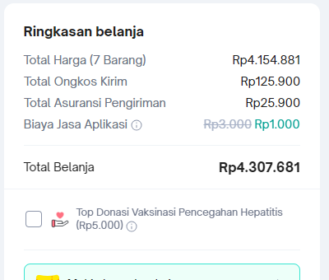
Nama Barang | Qty | Harga Satuan | Jumlah | user
Pompa Chiller | 1 | 3,482,081 | 3,482,081 | Teknisi
Mata bor standar 1 set | 1 | 125,000 | 125,000 | Bobby
HP 802 tinta printer | 3 | 134,000 | 402,000 | ATK
Keranjang stainless 20cm | 2 | 72,900 | 145,800 | QA

Ongkir |  | 125,900
Asuransi |  | 25,900
Biaya aplikasi |  | 1,000
 |  |  | 152,800

Total |  |  | 4,307,681

